被扶養者届・現況書
 |  |  |  |  |  |  |  |  | 常務理事 |  |  | 事務長 |  |  | 課長 |  | 係長 |  |  | 担当
被扶養者届・現況書
本届に加え、事業主の指定する方法で、認定対象者の個人番号を、事業主を経由して当組合に届け出てください。
出生直後など個人番号届出をすることができない場合は、住民票を添付してください。
出生や海外からの転入により、新に個人番号が発行される場合は、通知カードが届き次第、個人番号届出をお願いします。
被保険者欄 | 被保険者証の記号 |  |  |  |  | 被保険者証の番号 |  |  |  | 生年月日 |  | 5.昭和 7.平成 9.令和 |  | 年 |  | 月 | 日 |  | 性別 | 1.男 2.女

 | 氏名 |  | （フリガナ） |  |  |  |  |  |  | 住所 |  | 〒 -
 |  |  | （氏） |  |  |  | （名）

 | 年間 収入額 |  | 円

【注】年間収入額欄は過去の収入、現時点の収入、将来の収入等から今後１年間の収入を見込んだ額を記入してください。
【添付】被保険者の年間収入が、現在勤務する事業所からの給与収入だけではない場合は、被保険者について収入明細書及び確認書類を添付してください。

被扶養者欄 | 氏名 |  | （フリガナ） |  |  |  |  |  |  | 生年月日 |  | 5.昭和 7.平成 9.令和 |  | 年 |  | 月 | 日 |  | 性別 | 1.男 2.女
 |  |  | （氏） |  |  |  | （名）
 |  |  |  |  |  |  |  |  |  | 住所 |  | 〒 -

 | 続柄 |  |  |  |  | 職業

 | 前(現)加入健康保険組合
 |  |  |  |  |  |  |  |  |  |  |  | 同上（被保険者と同じ）
 | 被扶養者 になった日 |  | 9.令和 |  | 年 |  | 月 | 日 |  | 家計 |  | 1.被保険者と共にしている 2.被保険者と共にしていない

 | 届出の 理由 |  | 1.被保険者の就職 2.婚姻 3.離職 4.出生 5.収入減少 6.その他（理由： ）

 | 被保険者から見た 認定対象者の続柄 |  | 1.（第1号）直系尊属、配偶者（届出をしていないが、事実上婚姻関係と同様の事情にある者を含む。）、子、孫及び兄弟姉妹
 |  |  | 2.（第2号）３親等内の親族で第１号に掲げる者以外のもの
 |  |  | 3.（第3号）被保険者の配偶者で届出をしていないが事実上婚姻関係と同様の事情にあるものの父母及び子
 |  |  | 4.（第4号）第３号の配偶者の死亡後におけるその父母及び子であって、引き続きその被保険者と同一の世帯に属するもの
 |  |  | 【注】第２号、第３号、第４号の被扶養者は、被保険者と同居している必要があります。
 | 同居 別居 |  | 1.同居 | 認定対象者と被保険者 両者の個人番号の届出 |  |  | 1.している 2.していない |  |  |  |  | 【添付】 「2.していない」に〇をした場合は、認定対象者と被保険者の同居の事実を証明する住民票を添付してください。

 |  |  | 2.別居 | 別居の理由 |  |  | 1.単身赴任 2.病気療養 3.里帰り出産 4.その他 |  |  |  |  | 【添付】 別居の理由において「4.その他」に〇をし、かつ、認定対象者は16歳未満の子であるかにおいて「2.いいえ」に〇をした場合は、「被保険者と同居していない認定対象者に関する調書」を添付してください。

 |  |  |  | 認定対象者は16歳未満の子であるか |  |  | 1.はい 2.いいえ

 | 年間 収入額 |  | 円 |  |  |  |  |  |  |  |  | 【注】年間収入額欄は過去の収入、現時点の収入、将来の収入等から今後１年間の収入を見込んだ額を記入してください。 【添付】認定対象者が１６歳未満の子ではない場合は、年間収入額を証明するため、認定対象者について収入明細書及び確認書類を添付してください。

 | 年間収入額の区分 |  | 1.認定対象者が６０歳未満の場合 １３０万円未満 |  |  |  |  |  |  |  |  | 【注】75歳以上の方や、65歳以上74歳以下の方で、寝たきり等一定の障害があると認定された方は後期高齢者医療制度に加入するため、被扶養者とすることはできません。
 |  |  | 2.認定対象者が６０歳以上の場合 １８０万円未満
 |  |  | 3.認定対象者が障害年金受給者の場合１８０万円未満
 | 被扶養者の年間収入は、被保険者の年間収入の半分未満であるか |  |  |  |  |  | 1.半分未満である |  |  |  |  | 【注】認定対象者の年間収入が被保険者の年間収入を上回らず、被保険者が世帯の生計維持の中心的役割を果たしている時は、認定対象者を被扶養者として認定することがあります。世帯の生計維持において、被保険者を含む各世帯員がどのような役割を果たしているかについて裏面の「夫婦共同扶養」欄に具体的にご記入ください。

 |  |  |  |  |  |  | 2.半分以上である

夫婦共同扶養 | 配偶者 |  |  |  | 1.いる 2.いない |  |  |  |  |  |  |  |  |  |  | 【注】配偶者は「届出をしていないが、事実上婚姻関係と同様の事情にある者」を含みます。

 | 配偶者が「いる」に〇をした場合のみご回答ください。 |  | 配偶者の 年間収入額 |  | 円 |  |  |  |  |  |  |  |  |  |  | 【注】年間収入額欄は過去の収入、現時点の収入、将来の収入等から今後１年間の収入を見込んだ額を記入してください。

 |  |  | 区分 |  | 1.配偶者は、被保険者の被扶養者であり、配偶者について 個人番号届出をしている |  |  |  |  |  |  |  |  |  |  | 【添付】区分1.2.のいずれにも該当しない場合は、年間収入額と直近の年間所得額を証明するため、配偶者について収入明細書及び確認書類を添付してください。

 |  |  |  |  | 2.配偶者は、被保険者と同じ事業所に勤務しており、 配偶者の年間収入は、当事業所からの給与収入だけである

 |  |  |  |  | 3.「1」、「2」のいずれにも該当しない。

 | 被保険者の年間収入額と 配偶者の年間収入額の 関係 |  |  |  |  | 1.被保険者の年間収入額は、配偶者の年間収入額より多い。 |  |  |  |  |  |  |  |  |  | 【注】被保険者の年間収入額は、配偶者の年間収入額より多い必要があります。ただし、夫婦双方の年間収入の差額が年間収入の多い方の１割以内である場合は、被扶養者の地位の安定を図るため、届出により、主として生計を維持する者の被扶養者とします。被保険者の年間収入額と配偶者の年間収入額を比較し、左記の1.～3.のいずれか該当する記号に〇をしてください。（「2.」に〇をしたときは、下線部にも記入してください。）

 |  |  |  |  |  | 2.配偶者の年間収入額は、被保険者の年間収入額より多いが、 配偶者の年間収入額と被保険者の年間収入額の 差額 円は、配偶者の年間収入額の １割以内である ％であり、 被保険者が主として生計を維持している。

 |  |  |  |  |  | 3.「1」、「2」のいずれにも該当しない。

 | 3に〇をした場合のみご回答ください |  | 配偶者は 国民健康保険に 加入しているか |  |  | 1.国民健康保険に加入している。
 |  |  |  |  |  | 2.国民健康保険に加入していない。
 |  |  | １に〇をした場合のみご回答ください | 直近の年間所得額 |  | 被保険者 |  |  |  |  |  |  | 円 |  |  | 【添付】年間所得額を証明するため、配偶者については直近の課税（非課税）証明書又は確定申告書の写しを添付してください。
 |  |  |  |  |  | 配偶者 |  |  |  |  |  |  | 円
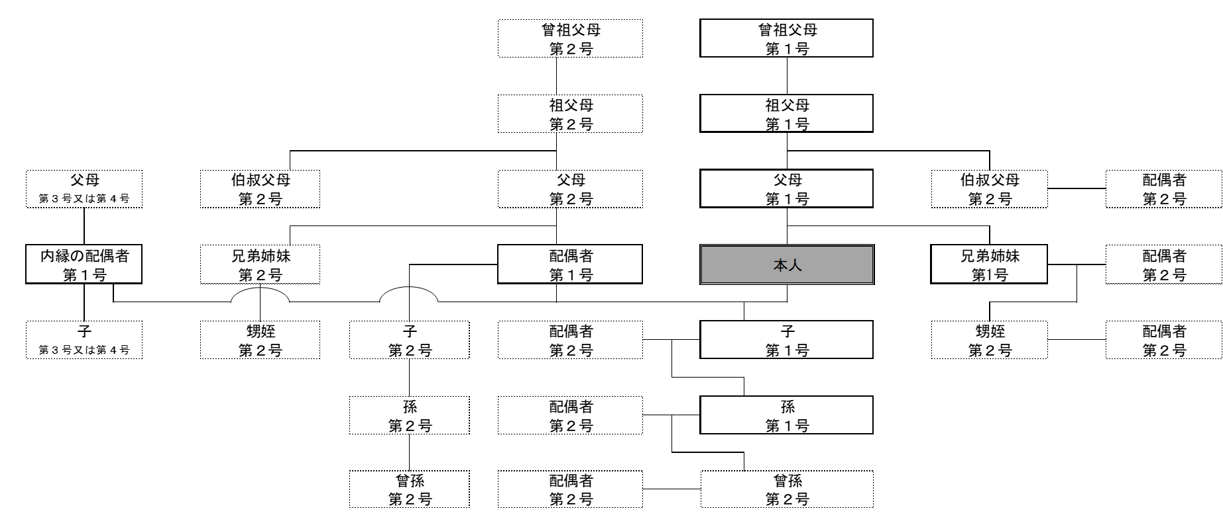
〇被扶養者となることができる親族の範囲図〇

（注１）枠内上部に親族関係、下部に第１号～第４号のいずれに該当するかを記載していること。
（注２）本図中、「届出をしていないが、事実上婚姻関係と同様の事情にある者」は「内縁の配偶者」と表記していること。

被保険者 署名 |  |  | 以上の記載内容に相違なく、事業主を経由して届出をします。 なお、認定対象者が被扶養者として認定された後、被扶養者の要件を満たさなくなったときは、 ただちに削除の手続きをいたします。 |  |  |  |  |  |  |  |  |  |  |  |  | 被保険者署名

事業所 所在地 |  | 〒986‐8522 宮城県石巻市蛇田字西道下71番地 |  |  |  |  |  |  |  | 【事業主記載欄】以下のうち該当するものにチェックをしてください。

 |  |  |  |  |  |  |  |  |  |  | 被保険者の年間収入額と年間所得額に相違ありません。
事業所 名 称 |  | 石巻赤十字病院 |  |  |  |  |  |  |  |  | 〖配偶者の直近過去１年間の収入が、現在被保険者が勤務する事業所からの給与収入だけである場合のみご確認ください〗 「配偶者の年間収入額」に相違ありません。

事業主 氏 名 |  | 院長 石橋 悟

電話番号 |  | 0225 （ 21 ） 7220 |  |  |  |  |  |  |  | 令和 年 月 日 提出 |  |  |  |  |  |  |  | 受 付 年 月 日

担当者 |  | 部署名 人事課 氏名

